Sheet1
深圳市达盛鑫科技有限公司产品报价单 QQ：770415751

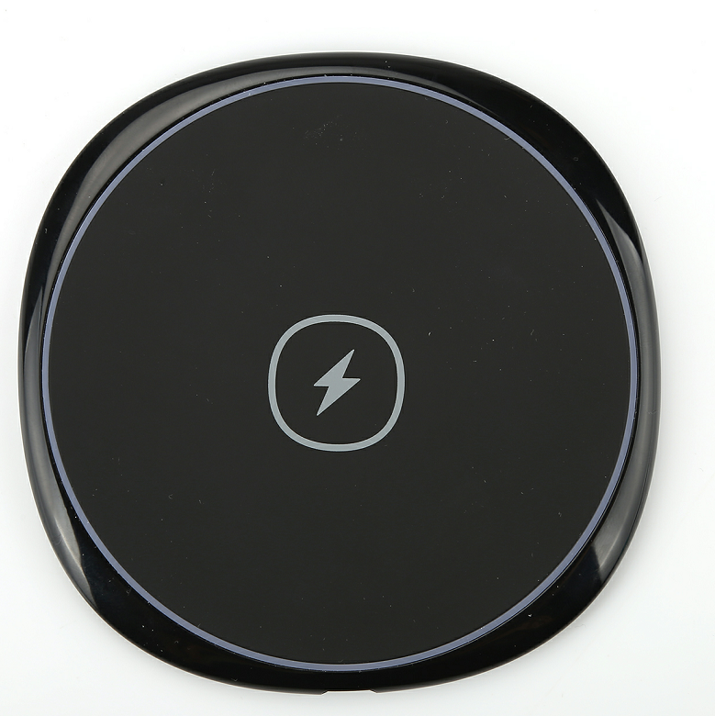 M15 | 1.输入：DC5-9V/1.7A Max 2.输出：DC5-9V/1.1A Max 3.重量：65g 4.颜色：黑 5.认证：CE、FCC、ROHS 6.材质：ABS防火材料 7.尺寸：100*95*7mm | 1K | 39 | 交期15天左右

 |  | 3K | 37

 |  | 5K | 36

 |  | 10K | 35

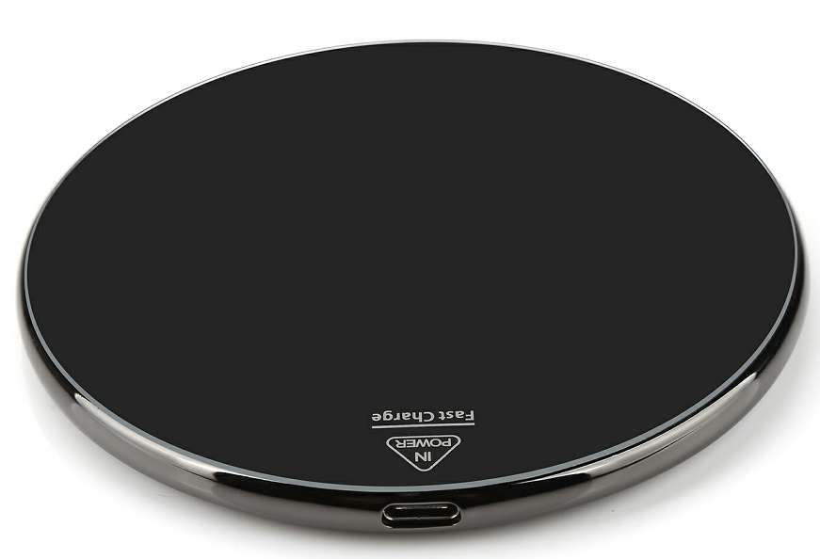 D02 | 1.输入：DC5-9V/1.7A Max 2.输出：DC5-9V/1.1A Max 3.重量：140g 4.颜色：黑 5.认证：CE、FCC、ROHS 6.材质：不锈钢+亚克力面盖 7.尺寸：100*100*7mm | 1K | 43 | 交期20天左右

 |  | 3K | 41

 |  | 5K | 40

 |  | 10K | 39

Q13 | 1.输入：DC5-9V/1.7A Max 2.输出：DC5-9V/1.1A Max 3.重量：65g 4.颜色：黑、肉色 5.认证：CE、FCC、ROHS 6.材质：ABS+橡胶油 防火材料 7.尺寸：98*98*10mm | 1K | 32 | 交期20天左右

 |  | 3K | 30

 |  | 5K | 29

 |  | 10K | 28

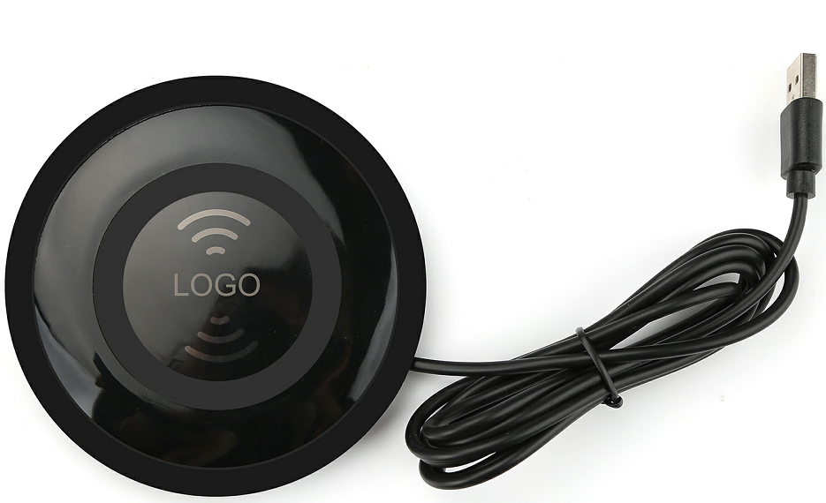 H13 支持苹果7.5W快充 | 1.输入：DC5-9V/1.7A Max 2.输出：DC5-9V/1.1A Max 3.重量：130g 4.颜色：黑 5.SR线长：1M（标配） 5.认证：CE、FCC、ROHS 6.材质：ABS+PC 防火材料 7.支持QI快充、苹果7.5W快充 8.尺寸：103*103*9mm | 1K | 58 | 交期20天左右

 |  | 3K | 55

 |  | 5K | 54

 |  | 10K | 52

备注：1.以上报价为裸机不含税价格，需要带包装另加4元（含说明书、充电线），特殊包装可客供，3K以上可免费定制logo 2.可出套料，需要请联系我

